Sheet1

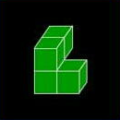


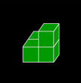


 | ノボリス仕様書

 | チームほにゃらら

NO

 | 目次

 | １、フローチャート P3,P4,P5

 | ２、画面仕様 P6

 | 3、製作物リスト P7

 | 4、ブロックテーブル P8

 | フローチャート

スタート

Enterキー押す
NO

YES
ゲームスタート
NO
ランキング
NO

YES
YES

3
4

EASY
NO
NORMAL
HARD
NO
NO

YES
YES
YES
EASYデータ入力
NORMALデータ入力
HARDデータ入力

1

2

2
1

難易度参照

ゲーム クリアorOVER

ステージデータ参照

ステージデータ表示

ステージ クリアorOVER

乱数取得

ブロックテーブル参照

ブロック出現

落ち切ったか
YES

NO
ゲームオーバーか
YES

NO
ゲームオーバー表示

ランキング参照
NO
5ステージクリアしたか

YES

ゲームクリア表示

ランキング参照

3
4

ランキング参照

ランキング表示

Enter押したか
NO

YES

 | 画面仕様

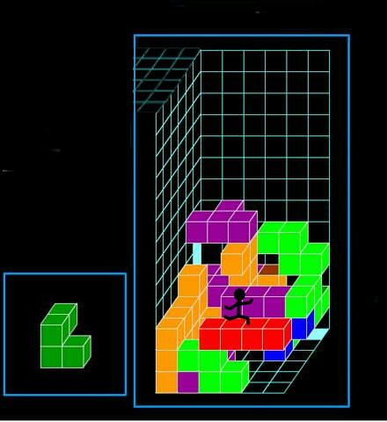

3

1
2

 | このステージを５つクリアする事でゲームクリアとなる。ステージ開始時からある程度の
 | ブロックは積まれており、難易度によって異なる。制限時間は無いが、クリアする時間によって
 | ランキングが決められていく。
 | ステージの広さはタテ10マス、ヨコ５マス。

 | 1、プレイヤー：キャラクターとして現在は棒人間を使用。（変更の可能性アリ）
 | 移動方法は、 上：Ｗ 下：Ｘ 右：Ａ 左：Ｄ
 | 登るのは一段しか登れず、落ちてくるブロックに踏みつぶされてしまったらゲームオーバー。
 | 2、ブロック：カラーと形が違い、５個分の同色が連なってしまうとブロックは消えてしまう。
 | 落ちてくるブロックはブロックテーブルで管理されており、一つのステージ開始時にテーブル
 | 内からランダムで開始される。
 | ブロックの移動は、 上：Ｉ 下：Ｍ 右：Ｊ 左：Ｌ 急速落下：Ｋ である。

 | 3、ゴール地点：この部分まで登ってくるとステージクリアとなる。

 | 製作物リスト

No | 名前 | 説明
1 | ブロックテーブル | 落下するブロックのテーブル。Ｐ8を参照
2 | プレイヤーキャラ | 現在はデザインは棒人間で検討中。サイズはステージと比較すると、 タテ２マス、ヨコ１マス、オク１マスのサイズ。

3 | ステージ | ＥＡＳＹ、ＮＯＲＭＡＬ、ＨＡＲＤの各５ステージで計15ステージ。Ｐ9を参照。

4 | ランキング表 | 別データとして保存。内容としてはスコアタイム、ユーザー名の二つを所持。形式はtxtデータを検討中。

5 | プログラム | プログラム作成はUnityで作成。

 | ブロックテーブル

